Layout Screen
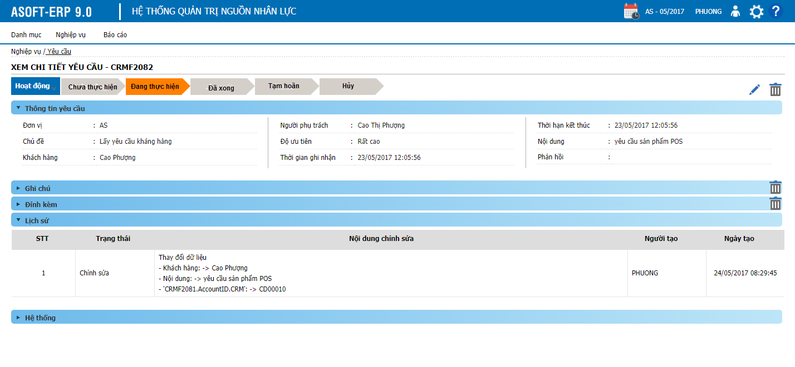
Detail Design | Project | ASOFT - ERP.NET | ID Screen | CRMF2082 | Created By | Thị Phượng | Updated By | Tấn Đạt
 | Module | ASOFT-CRM | Name Screen | Xem chi tiết yêu cầu | Created Date | 2017-03-27 | Updated Date | 26/01/2018

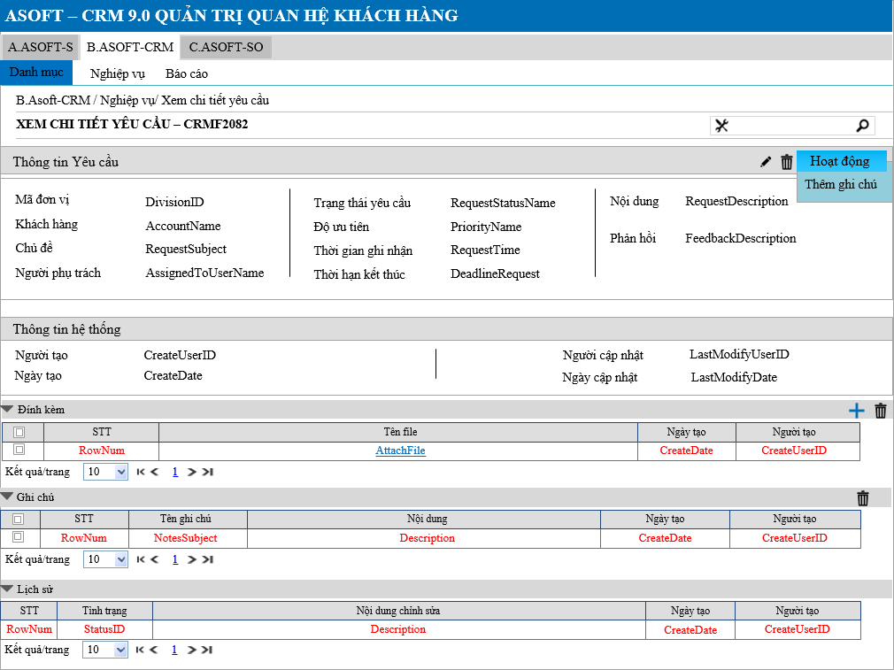
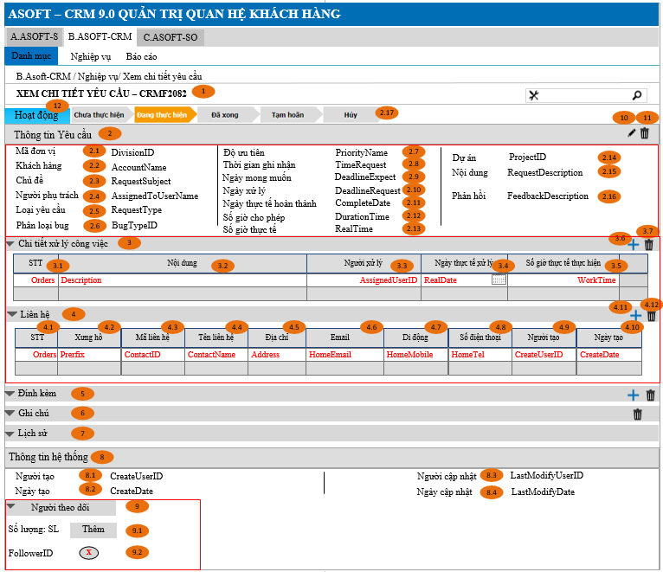
Layout |  |  |  |  |  |  | Overview
 |  |  |  |  |  |  | Sử dụng màn hình này để: Cho phép người dùng Xem chi tiết yêu cầu

 |  |  |  |  |  |  | Flow Screen
 |  |  |  |  |  |  | Login -> Menu [B.ASOFT-CRM] -> Nghiệp vụ -> Yêu cầu -> Link lưới -> Xem chi tiết yêu cầu - CRMF2082

Form Func Spec
Detail Design |  | Project | ASOFT - ERP.NET | ID Screen | CRMF2082 | Created By | Thị Phượng | Updated By | Tấn Đạt
 |  | Module | ASOFT-CRM | Name Screen | Xem chi tiết yêu cầu | Created Date | 2017-03-27 | Updated Date | 26/01/2018

I. KHÁI QUÁT CHỨC NĂNG

II. LOAD DỮ LiỆU (FORM_LOAD)
 | 1. Kiểm tra phân quyền
 |  | Kiểm tra phân quyền theo mã Form

 | 2. Biến và tham số

 | 3. Đổ nguồn cho combo

 | 4. Đổ nguồn cho Form, Grid, Control
Customizeindex: 92 | Thực thi SQL013: load tab Chi tiết xử lý công việc
 | Thực thi SQL014: load tab Liên hệ
 | 5. Đổ nguồn ngoại lệ cho combo

III. XỬ LÝ SỰ KiỆN

 |  | Luồng 1: Click button btnEditedRequestID [Sửa yêu cầu] + Truyền tham số @RequestID gọi đến màn hình CRMF2081 sửa yêu cầu + Nhận tham số @RequestID từ màn hình CRMF2081 truyền vào @SQL001 để load lại tab [Thông tin yêu cầu]

 |  | Luồng 2: Click button btnDeletedRequestID [Xóa yêu cầu]

Click btnDeleteRequest Form CRMF2082
Load Form CRMF2080 thực thi @SQL005, đóng form CRMF2082
Kiểm tra khác DivisionID?
@SQL006
không
Kiểm tra đã sử dụng?
@SQL007
0
Load form CRMF2082
Text messege 00ML000052
1
Load form CRMF2082
Text messege 00ML000050
Có
Dialog message 00ML000024
(Yes/No?)
Yes
No

 |  | Luồng 3: Click button btnChooseAttachID [Chọn đính kèm] + Truyền tham số @DivisionID gọi đến màn hình CRMF9006 Chọn đính kèm, Thực thi @SQL010 để lưu đính kèm vào bảng trung gian + Thực thi @SQL002 để load lại tab [Đính kèm]

 |  | Luồng 4: Click button btnDeletedAttachID [Xóa đính kèm]

Click btnDeleteAttactID
Form CRMF2082
Thực thi @SQL002 Load tab Đính kèm
Kiểm tra khác DivisionID?
@SQL006
không
Delete
@SQL008
Load form CRMF2082
Text messege 00ML000050
Có

 |  | Luồng 5 + Thực thi @SQL003 để load lại tab [ghi chú]

 |  | Luồng 6: Click button btnDeletedNotesID [Xóa ghi chú]

Click btnDeleteNotesID
Form CRMF2082
Thực thi @SQL003 Load tab Ghi chú
Kiểm tra khác DivisionID?
@SQL006
không
Delete
@SQL009
Load form CRMF2082
Text messege 00ML000050
Có

 |  | Luồng 7: THực thi @SQL004 Load Tab Thông tin lịch sử - Thực thi lưu lịch sử gọi tới xử lý ghi nhận thao tác lịch sử Module OO

 |  | Luồng 8
 |  | Thực thi câu @SQL0011 nếu trả về lớn hơn 1 DivivsionID thì hiển thị control [Đơn vị], ngược lại bằng 1 sẽ ẫn control [Đơn vị]
 |  | Luồng 9
 |  | Xóa thành công luồng 4, 6 thực thi chạy ngầm Insert lịch sử theo template thứ 5 trong file Ghi nhận thao tác lịch sử
 |  | Luồng 10
 |  | Thêm thành công ghi chú, và đính kèm file thì thực thi insert lịch sử theo template thứ 3 và đồng thời load lại tab thông tin lịch sử
Customizeindex: 92 |  | Luồng 11: Click btnDeleteWork
Click btnDeleteWork
Form CRMF2082
Thực thi @SQL013 Load tab Xử lý công việc
Kiểm tra khác DivisionID?
@SQL006
không
Delete
@SQL014
Load form CRMF2082
Text messege 00ML000050
Có

Customizeindex: 92 |  | Luồng 12: Click btnChosseWork
 |  | Truyền tham số @DivisionID gọi đến màn hình CRMF2083
 |  | Sau khi Insert bên màn hình CRMF2083 thì thực thi @SQL013 để load lại tab Xử lý công việc

Customizeindex: 92 |  | Luồng 13 Click btnDeleteContact

Click btnDeleteContact
Form CRMF2082
Thực thi @SQL015 Load tab Liên hệ
Kiểm tra khác DivisionID?
@SQL006
không
Delete
@SQL016
Load form CRMF2082
Text messege 00ML000050
Có

Customizeindex: 92 |  | Luồng 14: Click btnChooseContact
 |  | Truyền tham số @DivisionID gọi đến màn hinh CRMF9002
 |  | Sau khi Insert bên màn hình CRMF9002 thì thực thi @SQL015 để load lại tab Liên hệ

Customizeindex: 92 |  | Luồng 15: Xử lý Người theo dõi theo tài liệu dùng chung

IV. LƯU ADD NEW (SAVE_CLICK)
 | 1. Kiểm tra trước khi lưu

 | 2. Lưu

V. LƯU EDIT (SAVE_CLICK)
 | 1. Kiểm tra trước khi lưu

 | 2. Lưu
Ver 3.0 | Thực thi @SQL012 khi thực thi update trạng thái trên đường mũi tên

VI. XÓA (DEELETE_CLICK)
 | 1. Kiểm tra trước khi xóa

 | 2. Xóa

VII. IN (PRINT_CLICK)

